02_BIM_Qualifier
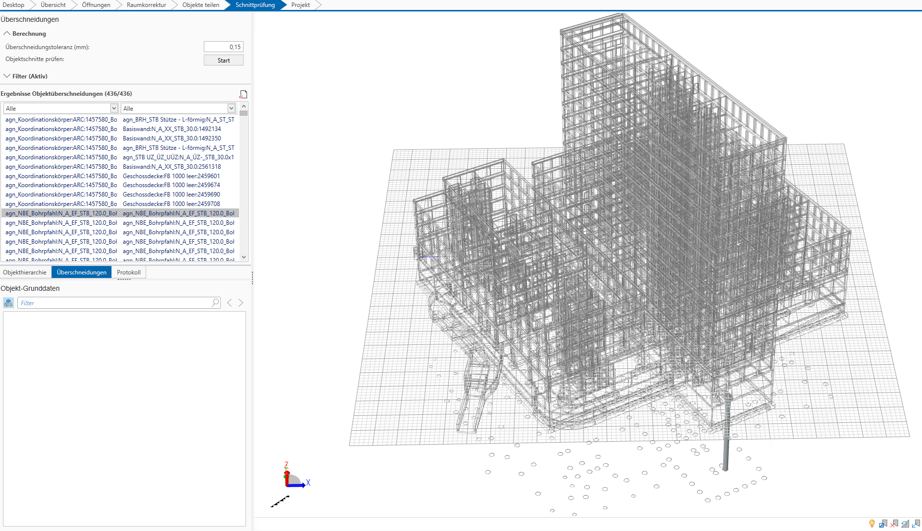
T8-02.01 NBE_AR2 (EDITED)

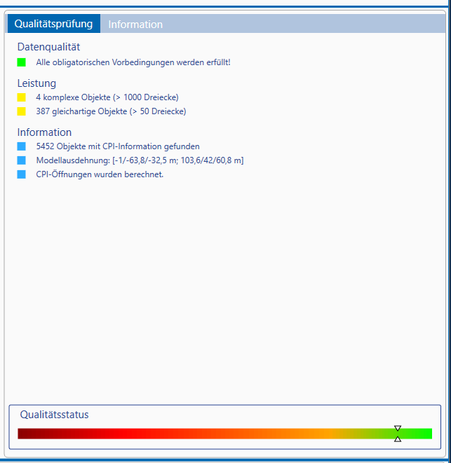

Die Treppen wurden als "Default" oder "Slab" neu zugeordnet.

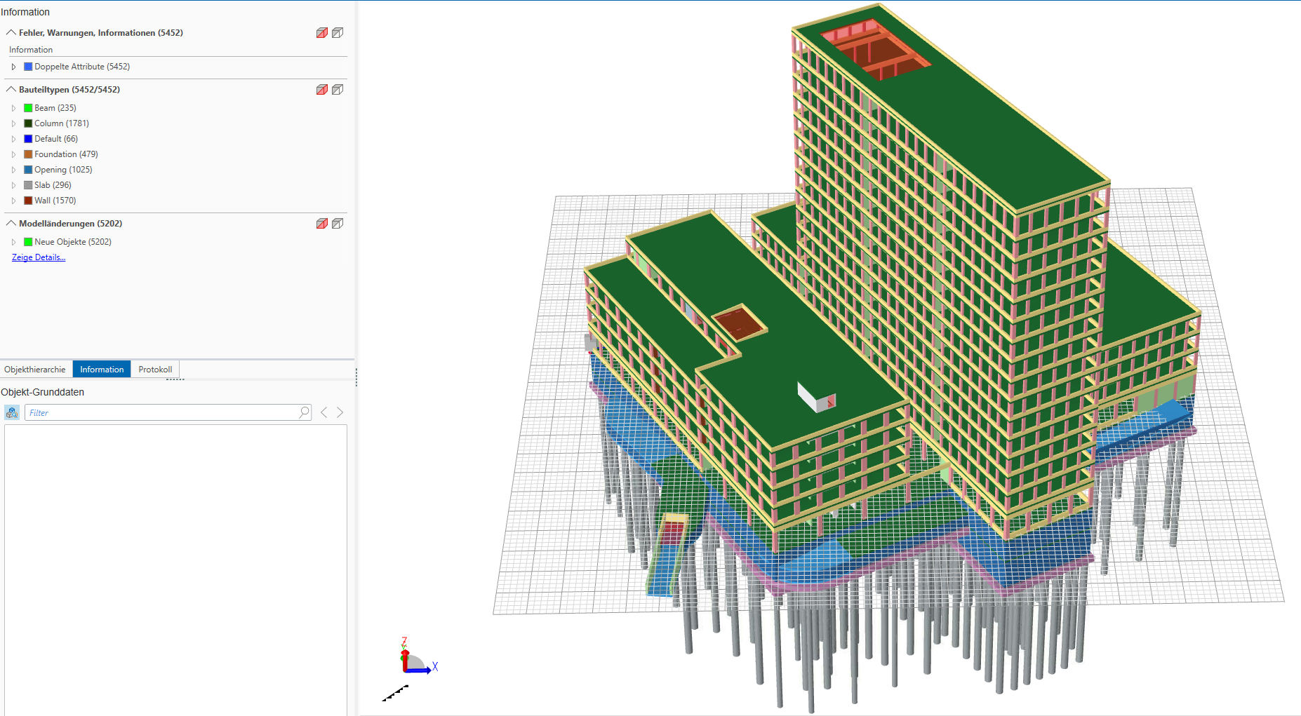

Keine Fehlermeldungen wegen Öffnungen

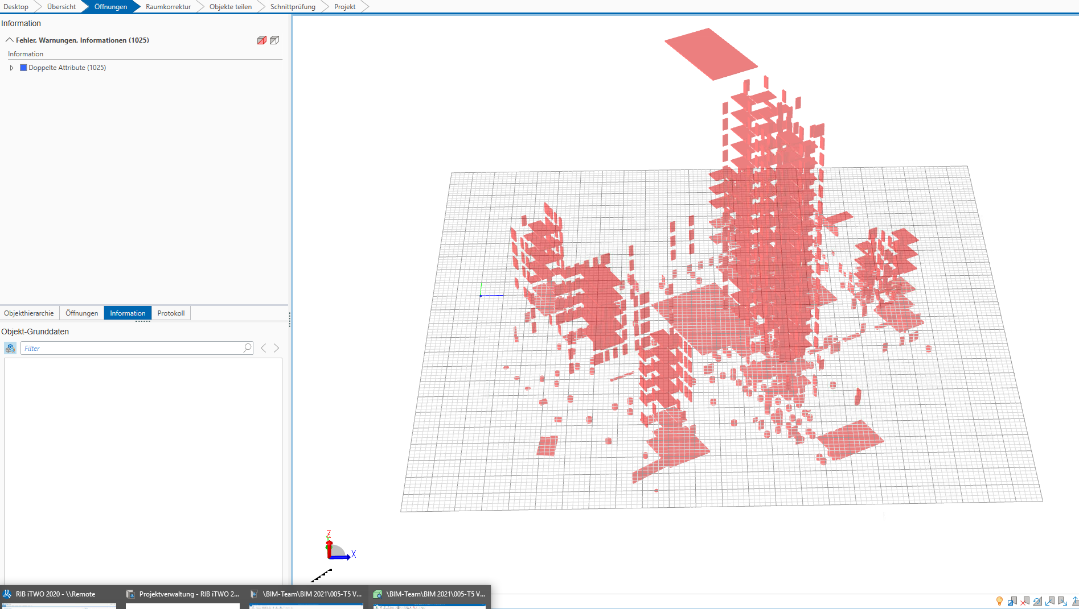

Manche Schnittprobleme haben mit den Bohrpfähle zu tun, da die Bohrpfahlkpöpfe wurden nicht getrennt modelliert, es gibt auch keine Kollisionen im Bereich UG-Fundamente und mit gerundete Wände.

03_Solibri
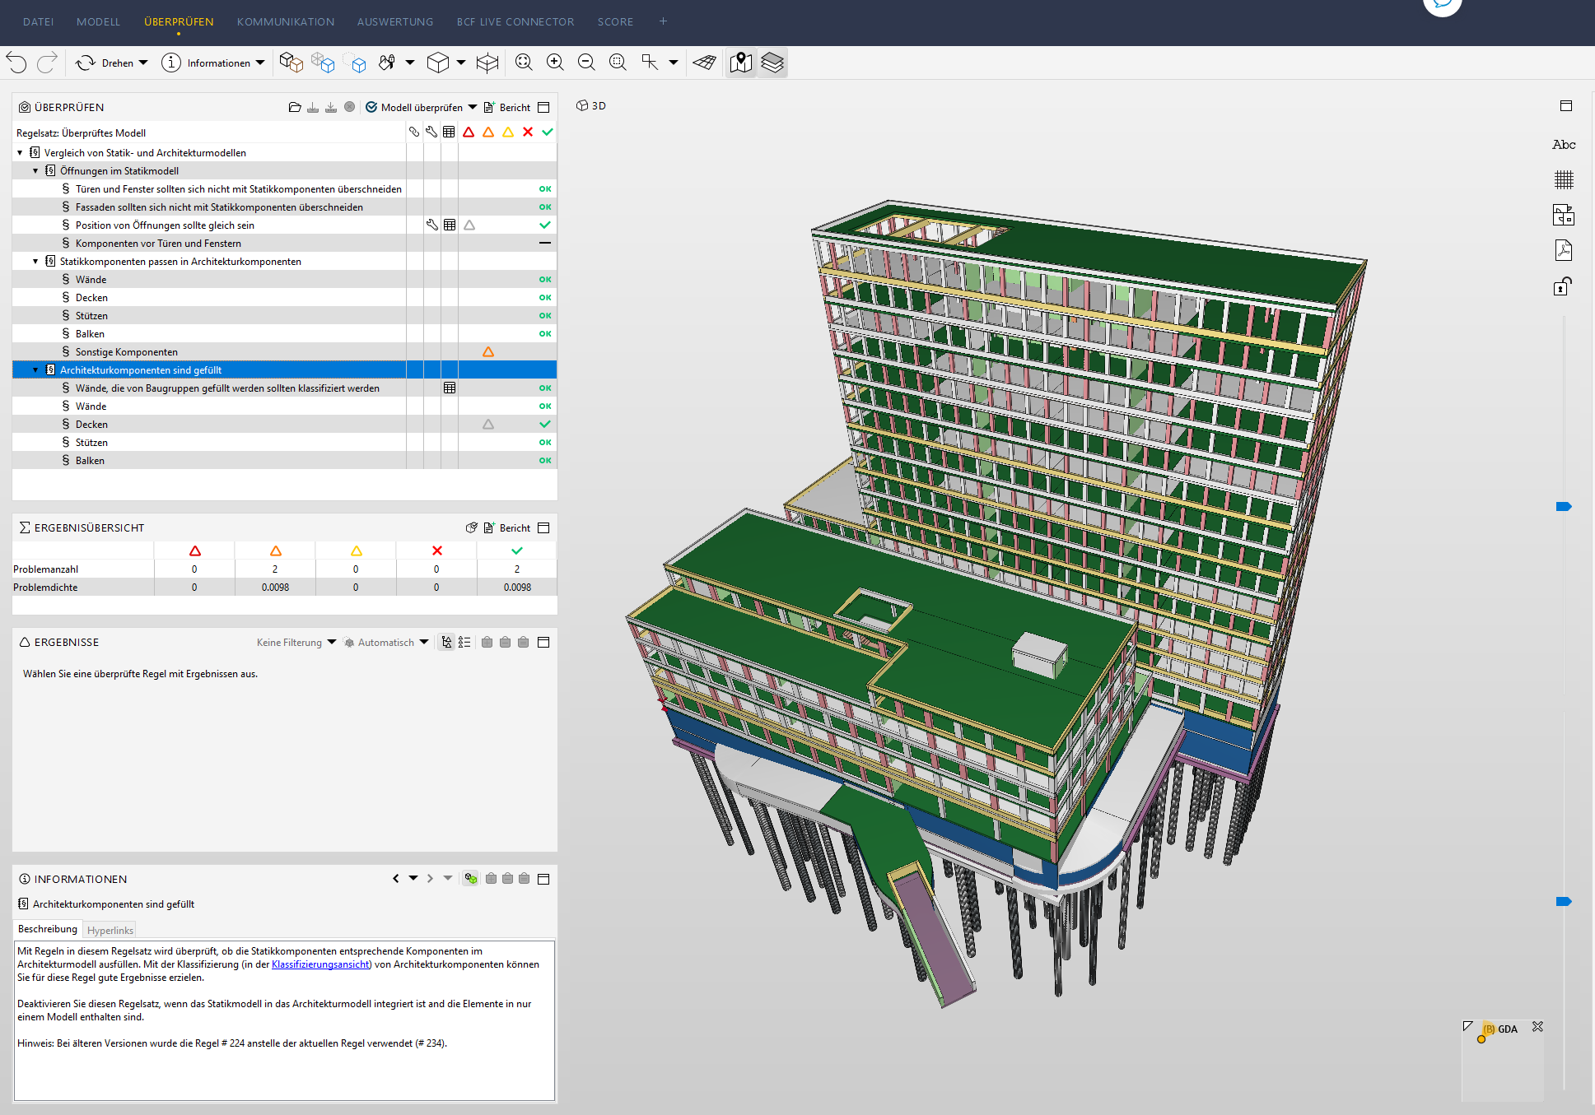

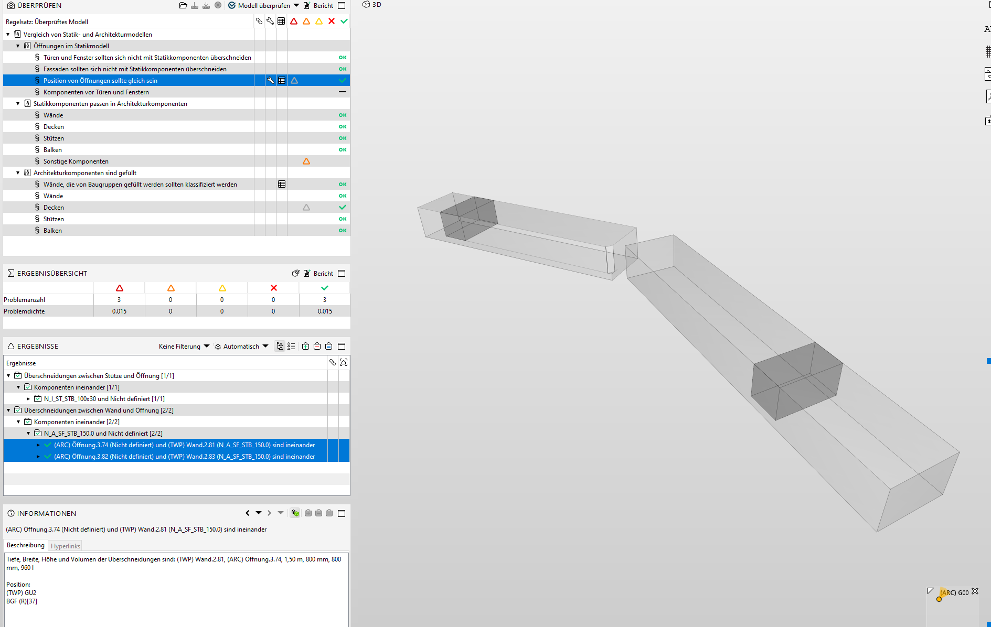
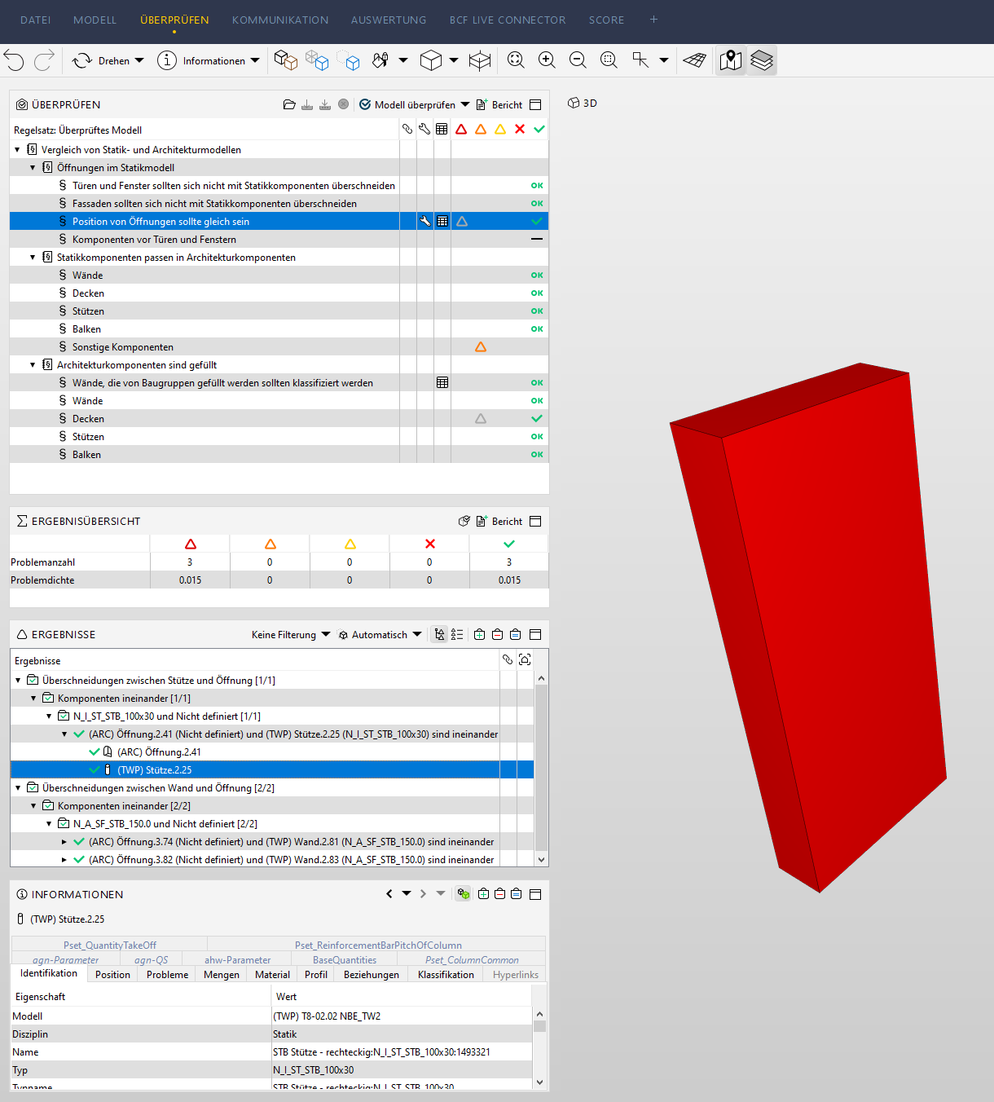

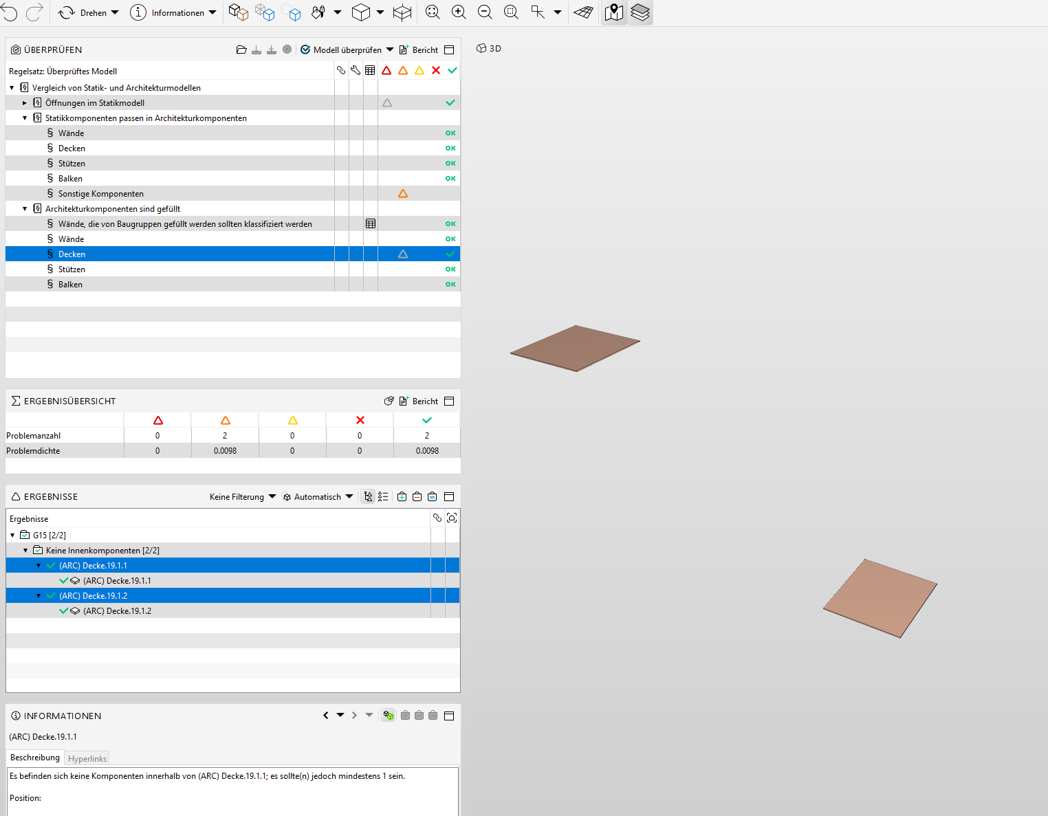

04_DESITE
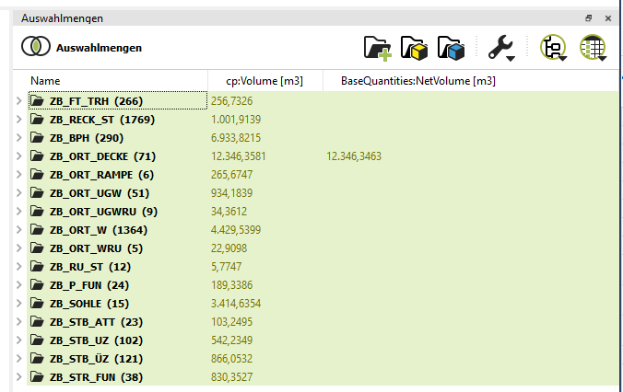

05_Ausst.Fehlerm.
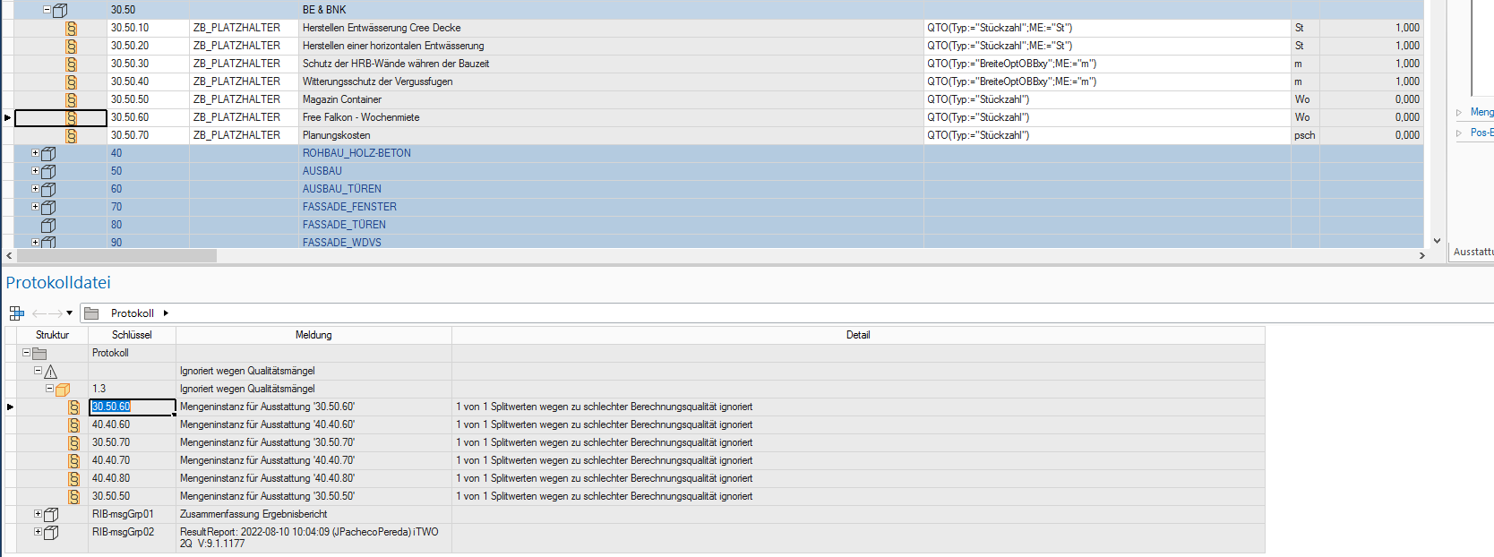
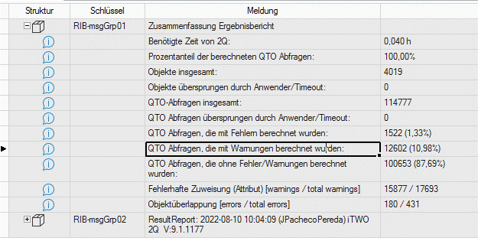
Einheiten CREE

